产线档案
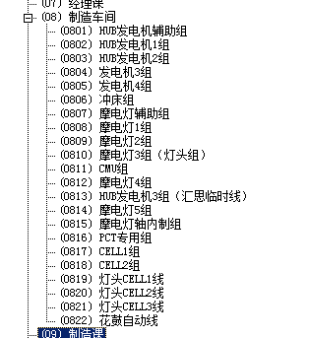
序号 | 产线 | 默认人数 | 归属部门 | 部门 | 备注
01 | 摩电灯4线(德安外包) |  | 0812 | 摩电灯4组 | 摩电灯,灯头,操作杆
02 | PCT专用线 |  | 0816 | PCT专用组
03 | Single Line 1 |  | 0817 | CELL1组
04 | Single Line 2 |  | 0818 | CELL2组
05 | Cell线(德安外包)
11 | CMU线 |  | 0811 | CMU组
21 | 发电机4线 |  | 0805 | 发电机4组 | 普通电机
22 | 发电机节拍线 |  | 0804 | 发电机3组
31 | 花鼓1线 |  | 0802 | HUB发电机1组 | 花鼓
32 | 花鼓2线 |  | 0803 | HUB发电机2组
33 | 花鼓自动线 |  | 0822 | 花鼓自动线
99 | 不参与生产计划排产 |  |  |  | 所有不需要进入排产计划,但在ERP系统需要做生产订单

